Характеристики
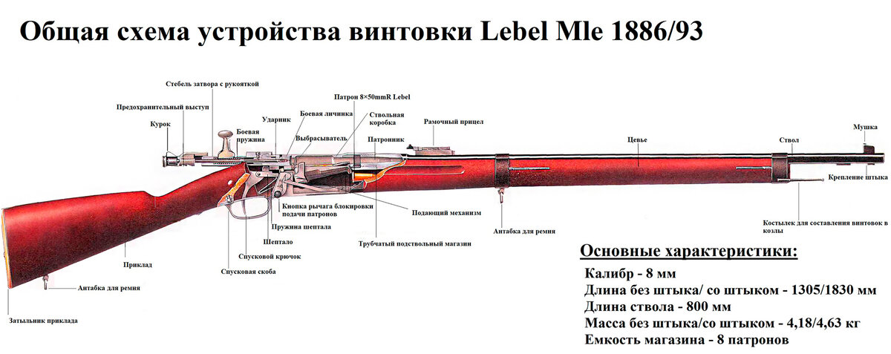
 | Калибр | 8мм
 | Прицел | Рамочный прицел
 | Дальность стрельбы | До 2400 м
 | Патрон | На бездымном порахе
 | Вес | 4,18 кг
 | Длина штыка | 515 мм
 | Длина ствола | 800 мм
 | Магазин | Подствольной магазин
 | Емкость магазина | 8 патронов (но в процессе истользования в боях солдаты загружали до 10 патронов)

Винтовка Lebel M1886: первая под патрон на бездымном порохе.
Новый порох открывал и новые перспективы в развитии оружия. Можно было уменьшить калибр оружия, одновременно увеличив дальность и точность стрельбы. Кроме того, уменьшение калибра давало возможность увеличить носимый пехотинцем боезапас.
В связи с возросшей мощностью порохового заряда был усилен затвор.
Ствол, имевший длину 800 мм, по наружной поверхности был выполнен сужающимся к дульной части. Канал ствола имеет четыре левосторонних нареза с шагом 240 мм. С казенной части имеется резьба посредством которой ствол соединяется со ствольной коробкой.
Рамочный прицел винтовки с подвижным хомутиком на планке. Ступеньки колодки рассчитаны на дальности стрельбы от 400 до 800 м, на большие даль- ности — до 2400 м — стрельба велась при поднятой вертикально планке прицела с прицеливанием через прорезь хомутика.
Штык винтовки. Игольчатого типа, четырехгранный. Более чем полуметровый клинок (515 мм, по другим данным 522 мм) делал его одним из самых длинных среди состоявших на вооружении в Европе. Обычно он носился в ножнах и примыкался только непосредственно перед атакой. Пристрелка винтовки производилась без штыка.
Предохранительное устройство в первой модели было представлено поворотным курком.
Трубчатый магазин винтовки располагается под стволом. Емкость магазина 8 патронов. Из трубки магазина патроны с помощью пружины и подавателя поступают на рычаг подающего механизма, который поднимает их на линию досылания. Интересной особенностью винтовки является возможность отключения магазина. По тогдашним тактическим взглядам французских военных, солдат должен был большую часть времени использовать винтовку как однозарядную, сберегая патроны в магазине для решающего момента в бою, когда потребуется развить максимальную скорострельность. Кнопка рычага блокировки подачи патронов располагалась на ствольной коробке с правой стороны рядом со спусковой скобой.

